근무환경평가문진화면
[고용형태]
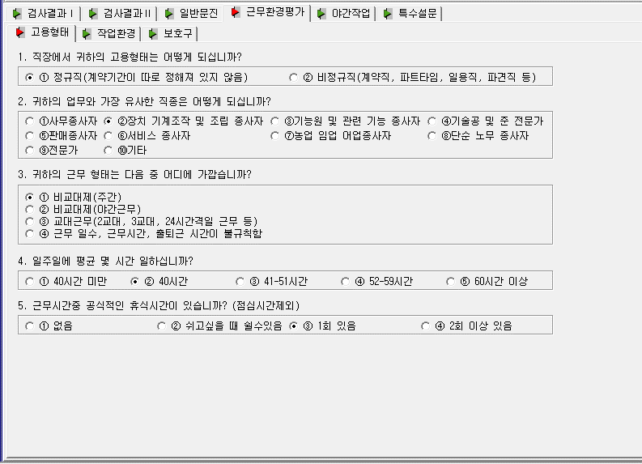

01. QUE011( 1자리 ) - 직장에서 귀하의 고용형태는 어떻게 되십니까?
디폴트 : 공백, 1번 선택시 1, 2번 선택시 2
02. QUE021( 10자리) - 귀하의 업무와 가장 유사한 직종은 어떻게 되십니까?
디폴트 : NNNNNNNNNN, 선택시 Y
03. QUE031( 1자리 ) - 귀하의 근무 형태는 다음 중 어디에 가깝습니까?
디폴트 : 공백, 1번 선택시 1, 2번 선택시 2, 3번 선택시 3, 4번 선택시 4
04. QUE041( 1자리 ) - 일주일에 평균 몇 시간 일하십니까?
디폴트 : 공백, 1번 선택시 1, 2번 선택시 2, 3번 선택시 3, 4번 선택시 4, 5번 선택시 5
05. QUE051( 1자리 ) - 근무시간중 공식적인 휴식시간이 있습니까? ( 점심시간제외)
디폴트 : 공백, 1번 선택시 1, 2번 선택시 2, 3번 선택시 3, 4번 선택시 4

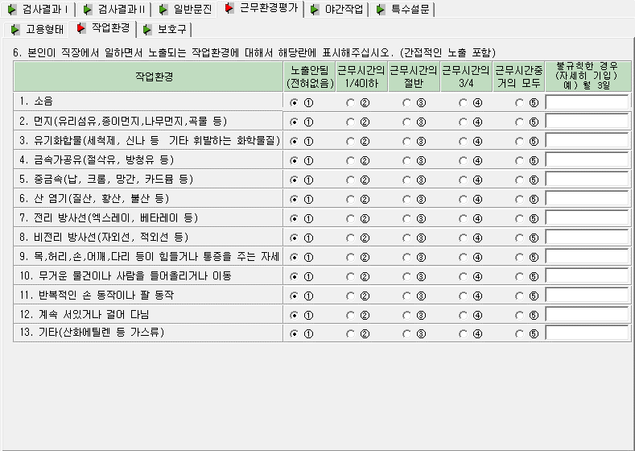
[작업환경]

06. QUE061( 13자리 ) - 본인이 직장에서 일하면서 노출되는 작업환경에 대해서 ~
디폴트 : 0000000000000 , 1번 선택시 1, 2번 선택시 2, 3번 선택시 3, 4번 선택시 4, 5번 선택시 5
불규칙한 경우 선택항목은 없고, 해당 항목은 0으로 입력
1. 소음 [ 불규칙한 경우 ] - QUE601 텍스트 입력
2. 먼지 [ 불규칙한 경우 ] - QUE602 텍스트 입력
3. 유기 [ 불규칙한 경우 ] - QUE603 텍스트 입력
4. 금속 [ 불규칙한 경우 ] - QUE604 텍스트 입력
5. 중금 [ 불규칙한 경우 ] - QUE605 텍스트 입력
6. 염기 [ 불규칙한 경우 ] - QUE606 텍스트 입력
7. 전리 [ 불규칙한 경우 ] - QUE607 텍스트 입력
8. 비전 [ 불규칙한 경우 ] - QUE608 텍스트 입력
9. 목허 [ 불규칙한 경우 ] - QUE609 텍스트 입력
10. 무거 [ 불규칙한 경우 ] - QUE610 텍스트 입력
11. 반복 [ 불규칙한 경우 ] - QUE611 텍스트 입력
12. 계속 [ 불규칙한 경우 ] - QUE612 텍스트 입력
13. 기타 [ 불규칙한 경우 ] - QUE613 텍스트 입력
EX) 1번 항목만 불규칙이고, 나머지 항목은 노출이 안된 경우 체크 시 : QUE061 : 01111111111111, QUE601 : 테스트입력

[보호구]
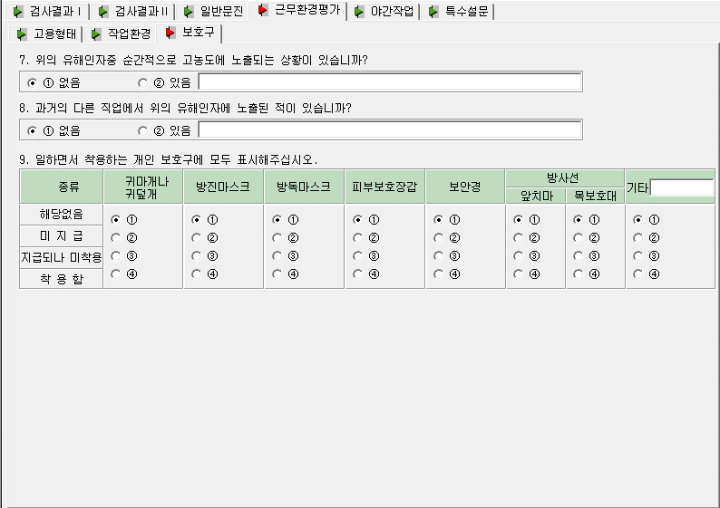
07. QUE081( 1자리 ) - 위의 유해인자중 순간적으로 고농도에 노출되는 상황이 있습니까?
디폴트 : 공백, 1번(없음) 선택시 1, 2번(있음) 선택시 2
08. QUE091( 1자리 ) - 과거의 다른 직업에서 위의 유해인자에 노출된 적이 있습니까?
디폴트 : 공백, 1번(없음) 선택시 1, 2번(있음) 선택시 2
09. QUE071( 8자리 ) - 일하면서 착용하는 개인 보호구에 모두 표기해주세요.
디폴트 : 공백, 1번(해당없음) 선택시 1, 2번(미지급) 선택시 2, 3번(지급되나미착용) 선택시 3, 4번(착용함) 선택시 4
기타 텍스트 입력 : QUE072
귀마개+방진마스크+방독마스크+피부보호장갑+보호안경+방사선(앞치마)+방사선(목보호대)+기타(QUE072)
8자리 숫자로 구성
EX) 모두 착용할 경우 QUE071 : 44444444

